汇总表
签约情况（时间维度）
 | 1
本周 | 57.1
本月 | 85.6
本年 | 445.8
签约情况（业态维度-本年）
序号 | 指标 | 单位 | 本周 | 本月 | 一季度 | 本年
1 | 总签约 | 亿元 | 57.1 | 85.6 | 445.8 | 445.8
1-1 | 年初预算住宅② | 亿元 | 52.2 | 78.2 | 395.4 | 395.4
1-2 | 世博③ | 亿元 | 3.2 | 4.1 | 24.2 | 24.2
1-3 | 商业⑥a | 亿元 | 0.2 | 0.5 | 5.5 | 5.5
1-4 | 公寓⑥b | 亿元 | 0.1 | 0.5 | 4.6 | 4.6
1-5 | 写字楼⑥c | 亿元 | 0 | 0 | 0.2 | 0.2
1-6 | 车位⑥d | 亿元 | 1.2 | 2.3 | 15.1 | 15.1
1-7 | 其他⑥e | 亿元 | 0.1 | 0.1 | 0.7 | 0.7
1-8 | 现有可售资源合计 | 亿元 | 57.1 | 85.6 | 445.8 | 445.8
1-9 | 当年获取当年签约⑧ | 亿元 | - | - | - | -
1-10 | BC赛道盘活转化⑨ | 亿元 | - | - | - | -
2 | 签约净利率 | % | 6.19% | 5.07% | 2.56% | 2.56%
2-1 | 其中：＜-30%的签约金额（按业态） | 亿元 | 1.0 | 1.8 | 15.4 | 15.4
3 | 营销费率 | % | 0 | 0 | 0 | 2.19%
签约净利率
 | 签约净利率
本周 | 6.19%
本月 | 5.07%
本年 | 2.56%
签约情况（业态维度-本周）
4 | 期初在建面积 | 万平 | 5529 | 5627 | 5836 | 5836
5 | 新开工面积 | 万平 | 9.9 | 15.9 | 71.0 | 71.0
5-11 | 新开工面积21年及之前获取 | 万平 | 0 | 5.4 | 14.6 | 14.6
5-12 | 新开工面积22年23年获取 | 万平 | 0 | 0.5 | 4.3 | 4.3
5-13 | 新开工面积24年及之后获取 | 万平 | 9.9 | 9.9 | 52.1 | 52.1
5-2 | 地上新开工面积 | 万平 | 8.6 | 14.5 | 55.7 | 55.7
5-21 | 地上新开工面积21年及之前获取 | 万平 | 0 | 5.4 | 14.6 | 14.6
5-22 | 地上新开工面积22年23年获取 | 万平 | 0 | 0.5 | 2.8 | 2.8
5-23 | 地上新开工面积24年及之后获取 | 万平 | 8.6 | 8.6 | 38.2 | 38.2
6 | 竣工面积 | 万平 | 5.5 | 48.9 | 394.3 | 394.3
7 | 交付套数（应交套数） | 套 | 408 | 11846 | 18844 | 105430
7-1 | 操盘交付套数（应交套数） | 套 | 400 | 10419 | 16772 | 96370
新开工面积 （万方）
 | 21年及之前 | 22-23年获取 | 24年及之后
本周 | 0.0 | 0.0 | 9.9
本月 | 5.4 | 0.5 | 9.9
本年 | 14.6 | 4.3 | 52.1
交付套数 （套）
竣工面积 （万方）
 | 竣工面积
本周 | 30.1
本月 | 37.2
本年 | 397.8
8 | 除地价外直投降本金额（对比2024四季度盈利规划） | 亿元 | - | 10-20 | 15-25 | 15-25
8-1 | 已竣备项目 | % | - | 60% | 60% | 60%
8-2 | 25年计划竣备项目 | % | - | 24% | 24% | 24%
8-3 | 在建项目 | % | - | 16% | 16% | 16%
8-4 | 25年新开工项目 | % | - | 0% | 0% | 0%
8-5 | 未有开工计划项目 | % | - | 0% | 0% | 0%
 | 2025年已实施利旧 | 万元 | 754.0 | 1345.0 | 1345.0 | 1345.0
 | 结算情况 | 亿元 | 11.4 | 25.3 | 231.1 | 231.1
 | 三个统筹-联动资源 | 亿元 | 6.2 | 12.5 | 24.4 | 24.4
9 | 经营性资产运营收入 | 亿元 | - | - | 6.6 | 6.6
9-1 | 租赁住房 | 亿元 | - | - | 0.9 | 0.9
9-2 | 写字楼 | 亿元 | - | - | 1.2 | 1.2
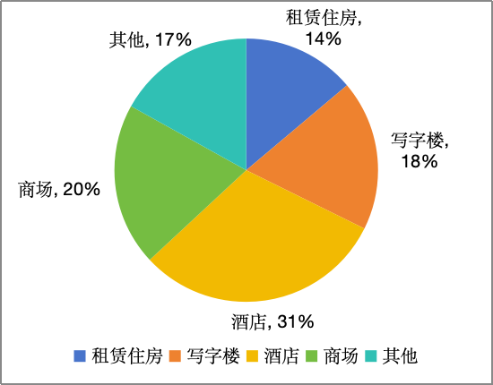
9-3 | 酒店 | 亿元 | - | - | 2.0 | 2.0
9-4 | 商场 | 亿元 | - | - | 1.3 | 1.3
9-5 | 其他（高尔夫、养老、会展） | 亿元 | - | - | 1.1 | 1.1
10 | 经营性资产融资 | 亿元 | - | 0.4 | 21.1 | 21.1

 |  |  |  |  |  |  |  |  |  |  |  |  | 本周 | 本月 | 一季度 | 本年
 |  |  |  |  |  |  |  |  |  |  |  | 竣工面积 | 30.1 | 37.2 | 397.8 | 397.8
 |  |  |  |  |  |  |  | 本周 | 本月 | 一季度 | 本年
 |  |  |  |  |  |  | 21年及之前 | 0 | 5.4 | 14.6 | 14.6 |  | 本周 | 本月 | 一季度 | 本年
 |  |  |  |  |  |  | 22-23年获取 | 0 | 0.5 | 4.3 | 4.3 | 交付套数（应交套数） | 240 | 11773 | 18758 | 104524
 |  |  |  |  |  |  | 24年及之后 | 9.9 | 9.9 | 52.1 | 52.1

净利率打开
项目按获取年限划分 | 销净率分档（根据24年全年销净率） | 项目个数 | 24年签约金额 | 25年初可售货值 | 24年平均销净率 | 本周销净率 | 本周签约金额 | 本月销净率 | 本月签约金额 | 其中：本月净利率变化情况
 |  |  |  |  |  |  |  |  |  | 0签约 |  | 较24年提升 （提升超过1个百分点） |  |  | 较24年持平 （变化在±1个百分点以内） |  |  | 较24年下降 （下降超过1个百分点）
 |  |  |  |  |  |  |  |  |  | 项目个数 | 25年初可售货值 | 项目个数 | 25年初可售货值 | 签约金额 | 项目个数 | 25年初可售货值 | 签约金额 | 项目个数 | 25年初可售货值 | 签约金额
存量（21年及之前获取） | ≥0% | 96 | 331 | 1969 | 7.4% | 3.7% | 5.2 | 3.4% | 7.4 | 43 | 777 | 16 | 370 | 2.3 | 8 | 106 | 0.7 | 29 | 715 | 4.4
 | -10%～0% | 53 | 172 | 704 | -4.4% | -3.6% | 2.8 | -4.0% | 4.0 | 22 | 204 | 13 | 177 | 1.5 | 4 | 56 | 0.9 | 14 | 267 | 1.6
 | -20%～-10% | 47 | 271 | 777 | -14.6% | -14.9% | 4.5 | -14.4% | 6.7 | 9 | 130 | 17 | 246 | 1.2 | 4 | 176 | 4.3 | 17 | 225 | 1.3
 | -30%～-20% | 44 | 110 | 530 | -24.2% | -19.7% | 1.1 | -23.0% | 1.7 | 22 | 207 | 12 | 156 | 0.6 | 4 | 67 | 0.6 | 6 | 100 | 0.6
 | ＜-30% | 124 | 243 | 1531 | -49.0% | -42.3% | 1.0 | -37.1% | 1.8 | 88 | 964 | 25 | 430 | 1.1 | 1 | 4 | 0.0 | 10 | 133 | 0.7
 | 24年0签约 | 56 | 0 | 1137 | - | -20.5% | 0.3 | -20.5% | 0.5 | 55 | 1036 | 0 | 0 | 0 | 0 | 0 | 0 | 1 | 101 | 0.512
存量合计 | - | 420 | 1127 | 6647 | -15.0% | -8.5% | 14.9 | -9.1% | 22.1 | 239 | 3318 | 83 | 1379 | 6.6 | 21 | 409 | 6.4 | 77 | 1542 | 9.0
22～23年获取 | - | 91 | 1181 | 1672 | 4.1% | 6.0% | 14.8 | 6.2% | 26.3 | 8 | 140 | 34 | 581 | 9.7 | 16 | 248 | 8.8 | 33 | 703 | 7.8
24～25年获取 | - | 37 | 133 | 771 | 9.6% | 15.5% | 24.7 | 13.9% | 32.3 | 19 | 327 | 13 | 397 | 30.4 | 2 | 20 | 1.0 | 3 | 26 | 1.0
合计 | - | 548 | 2440 | 9090 | -4.4% | 6.3% | 54.4 | 5.1% | 80.7 | 266 | 3785 | 130 | 2357 | 46.7 | 39 | 677 | 16.3 | 113 | 2271 | 17.7
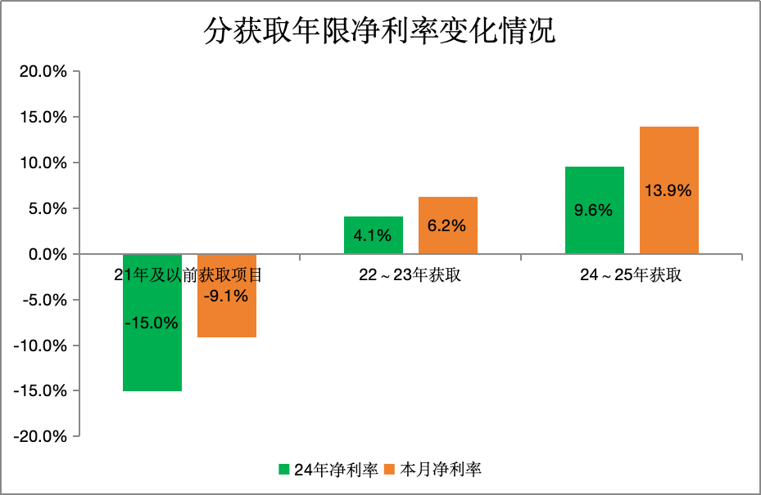
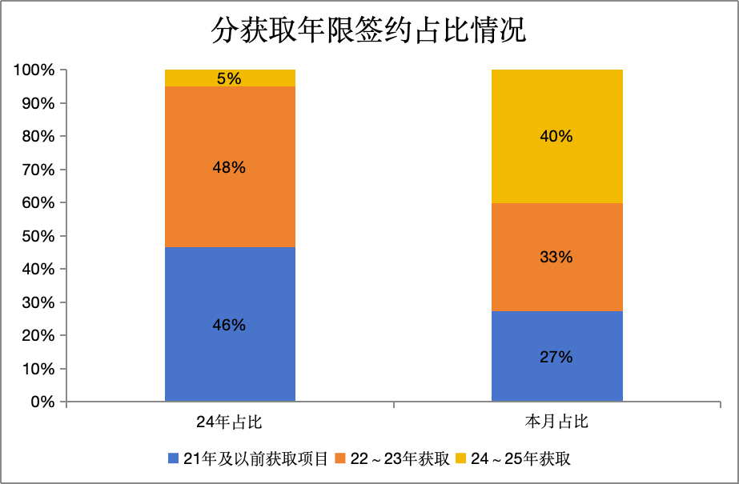

存量分档净利率变化情况
 | 24年净利率 | 本月净利率
≥0% | 0.074 | 0.034173
-10%～0% | -0.044 | -0.039619
-20%～-10% | -0.146 | -0.143731
-30%～-20% | -0.242 | -0.229789
＜-30% | -0.49 | -0.371426
存量分档签约占比情况
 | ≥0% | -10%～0% | -20%～-10% | -30%～-20% | ＜-30%
24年占比 | 0.29 | 0.15 | 0.24 | 0.1 | 0.22
本月占比 | 0.33568981757 | 0.1803382814 | 0.30477341633 | 0.076308768224 | 0.079670041562

